Intro
When to use this document? | The Federal Vocabularies (FedVoc) describe semantics in domains commonly used by Belgian government institutions. You can use them • during business analysis, when designing the data model of an application or • when authoring specifications of an API or webservice (OpenAPI, WSDL/XSD, ...). If you can't find a concept that's commonly used by Belgian government institutions, you may open an issue (https://github.com/belgif/fedvoc/issues) to request the concept to be added.

How to read this document? | Explanation of the sheets:
Standard | In the "Standard" sheet, you find the vocabulary entries accepted by the Federal government as standard vocabulary. The column ‘Ontology’ gives the different domains covered by the vocabulary. To find entries more easily, you can filter on ‘Ontology’ or do a full search (Ctrl+F). * The column ‘Name’ provides a short name of the vocabulary entry. It should be used as the basis of technical names for the entry, for instance when the item is used in a REST APIs. * The columns ‘LabelNL’ and ‘LabelFR’ provide translations of this ‘Name’. * The columns ‘Definition’ (DefinitionNL/DefinitionFR) specify a, preferably concise, definition of the entry * The columns ‘Comment’ (CommentNL/CommentFR) may provide additional information * The column ‘inSwagger’ indicates if the entry has a corresponding OpenAPI data type
Draft | In the "Draft" sheet, you find the vocabulary entries that are still a work in progress.
Government institutions | The “Government institutions” sheet provides the common names for Belgian Government institutions (code = abbreviation, name = full name, status = Draft/Standard)
Vocabulary | The vocabularies coming from 3 sources are present here: Federal Government Services, Flanders, EU The following ontologies are present: Person, Organization, Location, Temporal, Generic, Other Each vocabulary element has a numeric identifier (no meaning attached), a name (camelcase, English) and a definition. A prefix pointing towards the source and the ontology has been defined so that a unique identifier (URI) can be produced. Each vocabulary element has a type associated to it: class, property, association (property linking 2 classes) and conceptscheme. The sheet also contains a column for optional comment.
VocabularyNL | A label and a definition in NL are added to each of the vocabulary elements of sheet Vocabulary.
VocabularyFR | A label and a definition in FR are added to each of the vocabulary elements of sheet Vocabulary.
VocabularyTranslations | This sheet displays the vocabulary elements and definitions in English, Dutch and French. (display only, no updates here)
VocabularyMapping | For each vocabulary element of sheet "Vocabulary" you can find here the links ("sameAs") to vocabulary elements of other sources. E.g. for a vocabulary element defined at federal level, you can see here the corresponding vocabulary elements, if any, defined by EU and by Flanders.
VocabularyAdoption | For each of the vocabulary elements in sheet "Vocabulary" you can find here which elements have been adopted by the various parties such as EU, Federal level, Flanders, Walloon, Brussels, French community, German community. Possible values are: draft, proposed standard, standard
Datamodels | The "Datamodels" sheet shows the relationships between vocabulary entries. It can be read as: entry ‘SubjectName’ has a relation of type ‘predicate’ with entry ‘ObjectName’ For instance: ‘houseNumber’ ‘domain’ ‘BelgianAddress’ means that instances with the property ‘houseNumber’ are of type ‘BelgianAddress’.

Principles followed by the workgroup: | The workgroup tries to reuse as much as possible existing vocabularies in order to allocate names, URI's and defintions to vocabulary items. In order of importance, the following priorities are respected: first European vocabularies, then international vocabularies and finally self-defined vocabularies.
 | 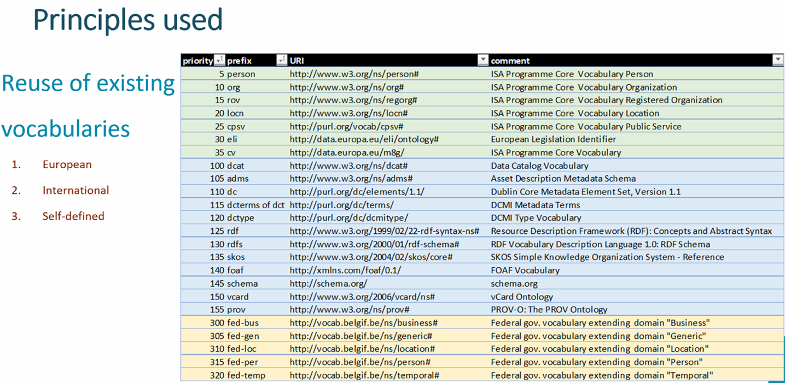
 | US-English or UK-English ? If there is a clear EU/international vocabulary, we use the English terminology used in this standard according to the priorities listed previously. If not, by default US-English will be preferred.
 | The workgroup also tries to respect the ICEG-standard on URI's that can be found at https://github.com/belgif/thematic/blob/master/URI/iceg_uri_standard.md

